Climatización
TECNO.MEC s.r.l. - Via Canale 114 - 42013 CASALGRANDE (RE) - ITALY
Cap. Soc. € 52.000 I.V. - CF/P.IVA 01428910358 REA RE 185040 - MECCANOGR. RE 017496 - RAEE: IT08020000002793
Tel. +39 -0522840805 - Fax +39 0522 849962 info@tecnocooling.com - www.tecnocooling.com
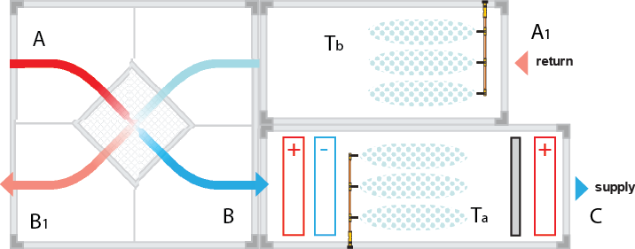
CÁLCULO DE HUMIDIFICACIÓN Y REFRIGERACIÓN ADIABÁTICA DE HVAC
Datos técnicos de HVAC | T (°C) | Hora (%)
A=A1 Aire exterior | 35 | 30
B Después del calentamiento | 40 | 13
C Condiciones deseadas | 32.5 | 50
B1 Aire enfriado adiabático | 23 | 85
Nivel del mar (AMSL) (m) | 100
Volumen de flujo de aire (m³/h) | 550000
Tamaño del canal AnxAl (m) | 11 | 13

DATOS | temperatura °C | Humedad relativa % | X g/kg | J kCal/kg | En mc/kg | Presión total mm Hg | presión parcial mm Hg | Punto de rocío °C | Temperatura de bulbo húmedo °C
Un aire exterior | 35 | 30 | 10.53 | 14.84 | 0.88 | 42.18 | 12.65 | 14.80 | 21.91
B Después del calentamiento | 40 | 13 | 10.53 | 16.06 | 0.90 | 55.32 | 7.29 | 6.52 | 21.09
C Aire en el interior | 32.5 | 50 | 15.39 | 17.19 | 0.89 | 36.70 | 18.35 | 20.71 | 24.16
B1 Aire enfriado adiabático | 23 | 85 | 15.01 | 14.61 | 0.86 | 21.07 | 17.91 | 20.34 | 21.82

DIFERENCIA AB | 5.00 | 16.82 | 0.00 | 1.22 | 0.01 | 13.14 | 5.36
DIFERENCIA BC | 7.50 | 36.82 | 4.86 | 1.13 | 0.01 | 18.63 | 11.05
DIFERENCIA A1-B1 | 12.00 | 55.00 | 4.48 | 0.23 | 0.03 | 21.11 | 5.26

 |  | m³/h | kilogramos/hora
FLUJO DEL VENTILADOR |  | 10000 | 12000
DEPARTAMENTO DE HVAC | Longitud [m] | Ancho [m] | m²
 | 12 | 3 | 36

EFICIENCIA DE EVAPORACIÓN (0-100)% |  |  | 80 | %
VELOCIDAD DEL AIRE m/s |  |  | 0.08 | EM | DE ACUERDO
TEMPERATURA DEL AIRE FRÍO Ta |  |  | 24.87 | °C
TEMPERATURA DEL AIRE FRÍO Tb |  |  | 24.53 | °C
CONSUMO DE AGUA B->C |  |  | 58.27 | kilogramos/hora | 0.97 | l/min
CONSUMO DE AGUA A1->B1 |  |  | 53.76 | kilogramos/hora | 0.90 | l/min

COLOCACIÓN DEL INYECTOR B-->C

TAMAÑO DE LA BOQUILLA | 0,15 | diámetro |  |  | CONFIRMADO
DISTANCIA | 1 | metro
UBICACIÓN | DIRECTO | dirección de pulverización
Número de inyectores | 36 | uds.
CONSUMO REAL | 1.66 | l/min

COLOCACIÓN DEL INYECTOR A1-->B1

TAMAÑO DE LA BOQUILLA | 0.30 | diámetro |  |  | CONFIRMADO
DISTANCIA | 0.8 | metro
UBICACIÓN | DIRECTO | dirección de pulverización
Número de inyectores | 58 | uds.
CONSUMO REAL | 6.26 | l/min

Tecnocooling no asume ninguna responsabilidad por el uso de esta mesa, que se proporciona de forma gratuita.

PSICOMETRÍA
TECNO.MEC s.r.l. - Via Canale 114 - 42013 CASALGRANDE (RE) - ITALY
CF/P.IVA/VAT: IT 01428910358
REA RE 185040 - MECCANOGR. RE 017496 - RAEE: IT08020000002793
Tel. +39 0522 840805 - Fax +39 0522 849962
info@tecnocooling.com - www.tecnocooling.com
CÁLCULO DEL NIVEL DE HUMEDAD ESTABLECIDO

(rellene las celdas azules con los valores apropiados)
*Ingrese los valores actuales de temperatura y humedad relativa, así como el valor de humedad relativa deseado
DATOS | temperatura °C | humedad relativa % | X g/kg | J kCal/kg | En mc/kg | presión total mmHg | presión parcial mmHg | punto de rocío °C | ritmo. temperatura húmeda °C
CONDICIONES INICIALES | 20 | 30 | 4.33 | 7.42 | 0.83 | 17.53 | 5.26 | 1.89 | 12.52
CONDICIONES DESEADAS |  | 85 | 12.44 | 12.32 | 0.85 | 17.53 | 14.90 | 17.40 | 18.97

DIFERENCIA | 20.00 | 55.00 | 8.10 | 4.90 | 0.01 | 0.00 | 9.64

* Introduzca las dimensiones de la habitación
DIMENSIONES DE LA HABITACIÓN | Longitud [m] | Ancho [m] | Altura [m] | Volumen m³
 | 8 | 3 | 7 | 168
* Introduzca el volumen de aire reutilizado [m³/h] o deje 0
INTERCAMBIO DE AIRE [m³/h] |  |  | 0

SELECCIÓN DE BOMBA Y BOQUILLAS

*Ingrese el número de boquillas, de acuerdo con la ubicación calculada y las dimensiones de la habitación.
*Ingrese el tiempo de inyección en segundos y el tiempo de pausa entre dos inyecciones (configuración del temporizador)
Número de inyectores | 8 |  | 1.63 | kilogramo | ¿Cuántos Kg (litros) de AGUA se necesitan para lograr un NIVEL DE HUMEDAD DETERMINADO?
TAMAÑO DE LA BOQUILLA | 0,20 |  | 5.19 | mín. | TIEMPO NECESARIO PARA ALCANZAR EL NIVEL DE HUMEDAD ESTABLECIDO (min)
TIEMPO DE PULVERIZACIÓN [seg] | 5 |  | 1 | l/min | BOMBA RECOMENDADA (caudal de agua l/min)
PAUSA [seg] | 5 |  | 18.89 | kilogramos/hora | Carga máxima de humedad (con estos ajustes)

Notas:

Tecnocooling no asume ninguna responsabilidad por el uso de esta mesa, que se proporciona de forma gratuita.

CUERPO INDUSTRIAL
TECNO.MEC s.r.l. - Via Canale 114 - 42013 CASALGRANDE (RE) - ITALY
Cap. Soc. € 52.000 I.V. - CF/P.IVA 01428910358
REA RE 185040 - MECCANOGR. RE 017496 - RAEE: IT08020000002793
Tel. +39 -0522840805 - Fax +39 0522 849962
info@tecnocooling.com - www.tecnocooling.com

Cálculo del volumen de niebla para una nave industrial o espacio regular

 | Introduzca Longitud, Ancho, Altura [m]
 | D | Ella | EN | Volumen m³ | Superficie m²
Dimensiones internas [m] | 200 | 30 | 8 | 48000 | 6000

 |  |  |  |  | Bacalao/Ref.

Número de ventiladores con un volumen de 40.000 m³ |  |  |  | 24 | EC600162
(1 ventilador = 250 m²)

Soporte del ventilador |  |  |  | 24 | EC600168

Número de extractores de aire 11.000 m³ |  |  |  | 27 | TC600175
(1 extractor de aire cada 1833 m³)

Número de boquillas 0,30 mm |  |  |  | 192 | EC130309

Anillos inyectores de acero inoxidable |  |  |  | 24 | EC600006
Accesorio de conexión con anillo |  |  |  | 24 | EC300026
Válvula de bola con cierre deslizante |  |  |  | 24 | EC400009
Accesorio en forma de T - te |  |  |  | 24 | EC300004
Accesorio de codo de 90° |  |  |  | 24 | EC300005
Tubo de nailon, bobina de 25 m |  |  |  | 10 | EC400001

Consumo de agua l/hora - funcionamiento del temporizador 50% del ciclo |  |  |  | 622.08
(Boquillas 0,30 mm x 0,108 x 60/2)

Consumo de agua l/h - Ciclo continuo |  |  |  | 1244.16
(Boquillas 0,30 mm x 0,108 x 60)

Consumo de electricidad [kWh] |  |  |  | 27.87
(Ventiladores + Extractores de aire)
BOMBA RECOMENDADA (FLUJO DE AGUA L/MIN) |  |  |  | 21

Nota 1: Verifique la longitud de la tubería y la presencia de todos los componentes necesarios del sistema.
Nota 2: Caudal máximo de agua admisible para tuberías de 3/8" = 11 l/min
- Longitud máxima admisible para una línea para tubos de 3/8" = 80 m

ENFRIAMIENTO
TECNO.MEC s.r.l. - Via Canale 114 - 42013 CASALGRANDE (RE) - ITALY
Cap. Soc. € 52.000 I.V. - CF/P.IVA 01428910358
REA RE 185040 - MECCANOGR. RE 017496 - RAEE: IT08020000002793
Tel. +39 -0522840805 - Fax +39 0522 849962
info@tecnocooling.com - www.tecnocooling.com
CÁLCULO DE REFRIGERACIÓN POR AIRE

DATOS | temperatura °C | humedad relativa % | X g/kg | J kCal/kg | En mc/kg | presión total mmHg | presión parcial mmHg | punto de rocío °C | ritmo. temperatura húmeda °C
CONDICIONES INICIALES | 40 | 26 | 12.52 | 17.28 | 0.90 | 55.32 | 15.0 | 17.40 | 24.10 | 24.00
EFICIENCIA DE EVAPORACIÓN [%] |  | 80

TEMPERATURA INICIAL [°C] |  |  | 40.0 | °C

DISMINUCIÓN DE LA TEMPERATURA [°C] |  |  | 12.7 | °C

TEMPERATURA DEL AIRE FRÍO [°C] |  |  | 27.3 | °C
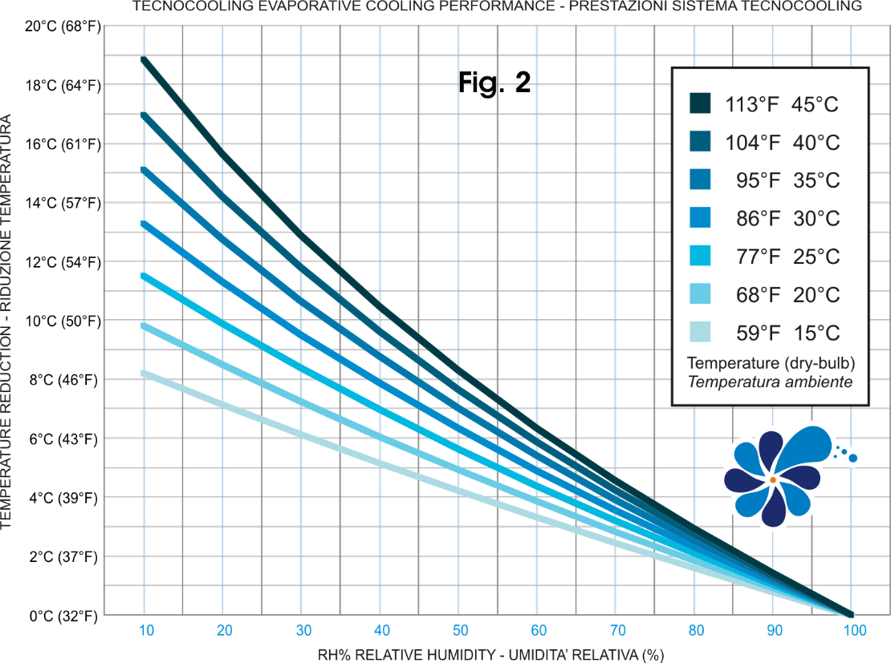

LOS VALORES INDICADOS SE REFIEREN AL AIRE REFRIGERADO POR SISTEMA DE NEBULIZACIÓN. LA TABLA ESTÁ CALCULADA RELATIVAMENTE A LAS CONDICIONES IDEALES. LA TEMPERATURA CALCULADA PUEDE DIFERIR DE LA TEMPERATURA ALCANZADA EN EL AMBIENTE DEBIDO A LA DISPERSIÓN. Tecnocooling declina cualquier responsabilidad por el uso de esta tabla, que se proporciona de forma gratuita.

